Sheet1
惠州市中大惠亚医院医用办公家具物资采购报价单
序号 | 名称 | 规格型号 | 材质 | 图片 | 需采购数量 | 单价 | 小计
1 | 办公台 | 4500W*400D*950H，需定制，现场勘探 | 台面、台脚使用多层实木板，颜色可选，优质五金配件。在制做过程加上防水胶脚。 |  | 1 |  | 0
2 | 操作台 | 1200W*400D*950H，需定制，现场勘探 | 台面、台脚使用多层实木板，颜色可选，优质五金配件。在制做过程加上防水胶脚。 | 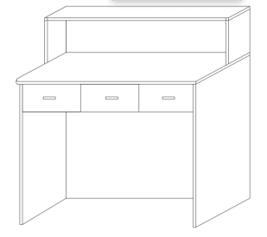 | 1 |  | 0
3 | 吧椅 | 常规 | 西皮，电镀脚，优质汽杆，大圆脚。 |  | 7 |  | 0
4 | 文件柜 | 600W*300D*2000H | 侧板、层板使用多层实木板，颜色可选，优质五金配件。在制做过程加上防水胶脚。 |  | 1 |  | 0
5 | 文件柜 | 600W*200D*2000H |  |  | 1 |  | 0
6 | 文件柜 | 1000W*300D*1600H |  |  | 1 |  | 0
7 | 会议台 | 1400*800*760 | 台面、台脚使用白蜡木，环保漆。 | 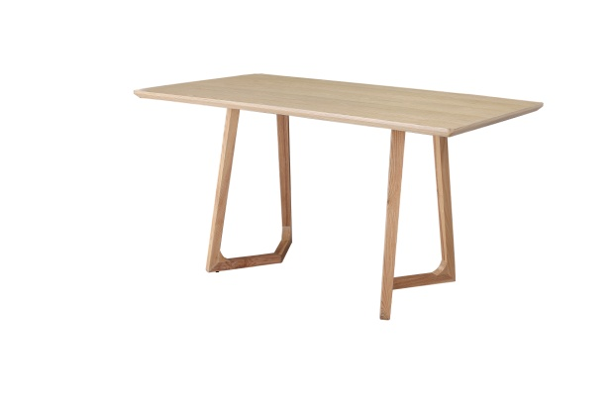 | 2 |  | 0
8 | 会议椅 | 510W*540D*780H | 白蜡木实木框架，麻布饰面，全新45密度高回弹海棉。 |  | 12 |  | 0
9 | 不干胶贴纸 | A4内切44张，一包80张 | 不干胶 | 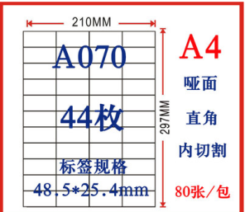 | 1 |  | 0
10 | 轮椅 | 990×630×850 带输液架 | 航钛铝合金专业普及型轮椅，有保险带，采用耐脏布泡扶手 折叠后990×300×850 | 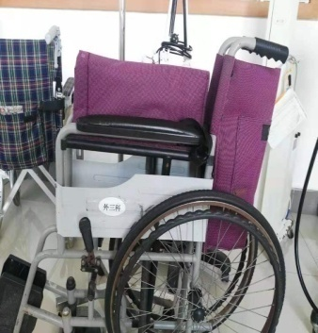 | 4 |  | 0 | 骨一
11 | 治疗车 | 750*420*920 | 两层三个抽屉，配置分类脚踏桶、锐器盒架、杂物篮 |  | 3 |  | 0
12 | 锐器盒托架 | 350*250*50 | 304不锈钢，厚度1.0， |  | 10 |  | 0
13 | 无菌耗材运送车 | 1250*650*1050 | 304不锈钢，厚度1.0， | 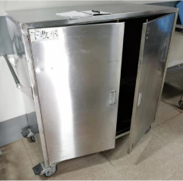 | 2 |  | 0
14 | 输液杆 | 与不锈钢病床匹配,需定制，现场勘探 | 304加厚不锈钢钢管，带两个挂钩，固定伸缩装置 | 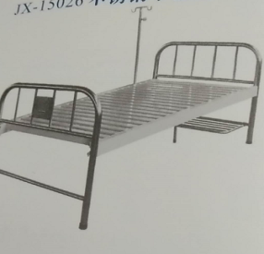 | 20 |  | 0
15 | 移动输液架 | 需定制，现场勘探 | 主管：304不锈钢，¢1.2*16，¢1.5*18，底盘四脚不锈钢方钢25*250，配豪华静音轮，亚光。可升降和固定装置，底盘四个脚，可以自由移动，有一个固定脚和一个带刹脚轮，稳定性强、承重力大不侧翻 |  | 14 |  | 0
合计： |  | RMB0 |  |  | ￥0.00

